상품제안서
잭니클라우스 프리미엄 호텔수건 200g 2P 세트 | 상품코드: S46152

 |  |  |  |  |  |  | 02-713-8555 | www.synergygift.co.kr
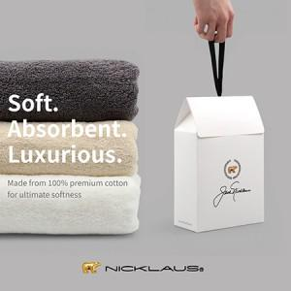

【상세/제작정보】 | <span style="font-size: 14pt;">※자수인쇄 가격은 20자미만 기준입니다.<br></span><span style="font-size: 14pt;">&nbsp; (글자수,난이도 등에 따라 비용 추가될 수 있습니다)</span><br>

【인쇄/포장옵션】 | 실크, 자수 / 포장불가능

【공급단가】 | 수량 | 50~ | 100~ | 300~ | 1,000~ | 3,000~
*VAT별도 | 단가 | 12,100원 | 11,450원 | 10,880원 | 10,600원 | 10,400원

【상품 URL】 | https://www.synergygift.co.kr:443/src/goods_detail.php?gdno=46152

